sedment
الخصائص الكيميائية للتربة الجانب الايمن-أ
الخصائص الكيميائية للتربة الجانب الايسر-أ
االخصائص الكيميائية للراسب-أ
Element | راسب | الجسر | التويثة | المدائن | العزيزية | النعمانية | سدة الكوت | شيخ سعد |  | ايمن | الجسر | التويثة | المدائن | العزيزية | النعمانية | سدة الكوت | شيخ سعد |  | ايسر | الجسر | التويثة | المدائن | العزيزية | النعمانية | سدة الكوت | شيخ سعد |  | شكل (): يوضح الخصائص الكيميائية للترب الجانب الأيمن لنهر دجلة في مدينة بغداد وواسط
Sodium | Na | 0.2 | 0.22 | 0.19 | 0.21 | 0.2 | 0.19 | 0.362 | Na | Na | 0.21 | 0.2 | 0.21 | 0.21 | 0.23 | 0.21 | 0.21 | Na | Na | 0.21 | 0.21 | 0.2 | 0.22 | 0.21 | 0.23 | 0.21 | Na
Magnesium | Mg | 0.112 | 0.164 | 0.067 | 0.031 | 0.151 | 0.0529 | 0.037 | Mg | Mg | 0.216 | 0.11 | 0.186 | 0.163 | 0.125 | 0.171 | 0.212 | Mg | Mg | 0.163 | 0.152 | 0.164 | 0.167 | 0.159 | 0.163 | 0.205 | Mg
Aluminum | Al | 0.3435 | 0.5448 | 0.2128 | 0.0617 | 0.004038 | 0.1449 | 0.0067 | Al | Al | 0.5114 | 0.3064 | 0.4885 | 0.4411 | 0.4762 | 0.5175 | 0.5032 | Al | Al | 0.5346 | 0.489 | 0.5536 | 0.4997 | 0.4637 | 0.4785 | 0.5341 | Al
Silicon | Si | 3.718 | 3.895 | 4.841 | 4.936 | 0.0352 | 4.669 | 0.6201 | Si | Si | 4.015 | 3.986 | 4.03 | 3.991 | 3.639 | 3.987 | 0.04018 | Si | Si | 3.979 | 0.04002 | 3.68 | 4.053 | 3.804 | 3.778 | 4.077 | Si |  |  | جرف ايمن
Phosphorus | P | 0.01253 | 0.01078 | 0.00686 | 0.00704 | 0.00925 | 0.00564 | 0.00193 | P | P | 0.01765 | 0.01056 | 0.01722 | 0.01283 | 0.0153 | 0.01444 | 0.01129 | P | P | 0.01807 | 0.01292 | 0.01972 | 0.01153 | 0.01447 | 0.01349 | 0.01356 | P |  |  | راسب
Sulfur | S | 0.00485 | 0.1744 | 0.0002 | 0.00303 | 0.00409 | 0.0002 | 0.0002 | S | S | 0.0001 | 0.03047 | 0.02434 | 0.03758 | 0.2882 | 0.04549 | 0.02353 | S | S | 0.02519 | 0.01793 | 0.01636 | 0.03632 | 0.01591 | 0.2847 | 0.0265 | S |  | الجسر | جرف ايسر
Chlorine | Cl | 0.00078 | 0.1005 | 0.00014 | 0.00011 | 0.00014 | 0.00012 | 0.0002 | Cl | Cl | 0.00011 | 0.00009 | 0.00015 | 0.0117 | 0.09812 | 0.00009 | 0.02786 | Cl | Cl | 0.0002 | 0.03124 | 0.00007 | 0.02394 | 0.03111 | 0.07702 | 0.00054 | Cl |  |  | جرف ايمن
Potassium | K | 0.5791 | 0.8821 | 0.4852 | 0.3105 | 0.6057 | 0.4433 | 0.2402 | K | K | 0.839 | 0.5869 | 0.007761 | 0.6858 | 0.787 | 0.8164 | 0.7909 | K | K | 0.9281 | 0.8058 | 0.8732 | 0.8187 | 0.7399 | 0.8291 | 0.849 | K |  |  | راسب
Calcium | Ca | 7.409 | 6.623 | 4.861 | 5.926 | 8.032 | 4.357 | 2.612 | Ca | Ca | 8.047 | 6.847 | 7.779 | 7.751 | 8.273 | 8.662 | 8.614 | Ca | Ca | 7.653 | 7.967 | 7.095 | 8.701 | 8.093 | 7.716 | 8.437 | Ca |  | التويثة | جرف ايسر
Titanium | Ti | 0.1718 | 0.2223 | 0.1123 | 0.05515 | 0.2143 | 0.0869 | 0.388 | Ti | Ti | 0.2575 | 0.1897 | 0.2353 | 0.2354 | 0.2386 | 0.2424 | 0.2499 | Ti | Ti | 0.2491 | 0.2442 | 0.2487 | 0.2494 | 0.2462 | 0.2321 | 0.2517 | Ti |  |  | جرف ايمن
Vanadium | V | 0.0016 | 0.00385 | 0.0013 | 0.00097 | 0.0017 | 0.0011 | 0.0014 | V | V | 0.0019 | 0.00262 | 0.00469 | 0.00182 | 0.0019 | 0.00261 | 0.0019 | V | V | 0.00327 | 0.00271 | 0.0018 | 0.00293 | 0.0019 | 0.00302 | 0.00432 | V |  |  | راسب
Chromium | Cr | 0.056 | 0.0195 | 0.0243 | 0.0081 | 0.0391 | 0.0179 | 0.022 | Cr | Cr | 0.0271 | 0.0509 | 0.0375 | 0.0366 | 0.0273 | 0.0245 | 0.0278 | Cr | Cr | 0.0303 | 0.0348 | 0.0243 | 0.0275 | 0.0326 | 0.0232 | 0.0253 | Cr |  | المدائن | جرف ايسر
Manganese | Mn | 0.0549 | 0.0566 | 0.0354 | 0.0378 | 0.0615 | 0.0291 | 0.024 | Mn | Mn | 0.0667 | 0.0509 | 0.0601 | 0.0608 | 0.0638 | 0.0621 | 0.0677 | Mn | Mn | 0.058 | 0.0589 | 0.0703 | 0.0681 | 0.0774 | 0.0708 | 0.0675 | Mn |  |  | جرف ايمن
Iron | Fe | 2.817 | 3.895 | 2.125 | 1.412 | 3.212 | 1.924 | 1.699 | Fe | Fe | 3.924 | 2.62 | 3.444 | 3.171 | 3.656 | 3.75 | 3.698 | Fe | Fe | 3.871 | 3.51 | 4.274 | 3.76 | 3.479 | 3.737 | 3.769 | Fe |  |  | راسب
Cobalt | Co | 0.00398 | 0.0051 | 0.00373 | 0.00376 | 0.00557 | 0.00356 | 0.00403 | Co | Co | 0.00549 | 0.00726 | 0.00759 | 0.00607 | 0.0074 | 0.00699 | 0.0107 | Co | Co | 0.00531 | 0.0121 | 0.00543 | 0.00634 | 0.00506 | 0.0054 | 0.0079 | Co |  | تاج الدين | جرف ايسر
الخصائص الكيميائية للتربة الجانب الايمن-ب
الخصائص الكيميائية للتربة الجانب الايسر-ب
Nickel | Ni | 0.00362 | 0.01188 | 0.00403 | 0.00284 | 0.00878 | 0.00362 | 0.00253 | Ni | Ni | 0.01378 | 0.00677 | 0.01099 | 0.01069 | 0.01311 | 0.01151 | 0.01238 | Ni | Ni | 0.01261 | 0.01059 | 0.015 | 0.01406 | 0.01267 | 0.01224 | 0.01275 | Ni |  |  | جرف ايمن
الخصائص الكيميائية للراسب ب
Copper | Cu | 0.00107 | 0.00319 | 0.00129 | 0.00105 | 0.00167 | 0.00086 | 0.0007 | Cu | Cu | 0.00359 | 0.0019 | 0.00379 | 0.00235 | 0.00374 | 0.00344 | 0.00322 | Cu | Cu | 0.00435 | 0.00317 | 0.00505 | 0.00326 | 0.00287 | 0.0038 | 0.0038 | Cu |  |  | راسب
Zinc | Zn | 0.00308 | 0.00664 | 0.00245 | 0.00279 | 0.00455 | 0.00204 | 0.00144 | Zn | Zn | 0.00595 | 0.00406 | 0.000074 | 0.00478 | 0.009 | 0.00709 | 0.00546 | Zn | Zn | 0.00966 | 0.00517 | 0.01103 | 0.00575 | 0.00679 | 0.00758 | 0.00629 | Zn |  | العزيزية | جرف ايسر
Gallium | Ga | 0.00061 | 0.00134 | 0.00068 | 0.00037 | 0.0005 | 0.00047 | 0.0004 | Ga | Ga | 0.00121 | 0.00074 | 0.00097 | 0.0000101 | 0.00106 | 0.00097 | 0.0011 | Ga | Ga | 0.00121 | 0.00115 | 0.00129 | 0.00122 | 0.00071 | 0.0114 | 0.00107 | Ga |  |  | جرف ايمن
Germanium | Ge | 0.00012 | 0.00014 | 0.00012 | 0.00012 | 0.00014 | 0.00008 | 0.00016 | Ge | Ge | 0.00015 | 0.00013 | 0.00014 | 0.00014 | 0.00022 | 0.00011 | 0.00015 | Ge | Ge | 0.00014 | 0.00015 | 0.00014 | 0.0001 | 0.00019 | 0.00014 | 0.00018 | Ge |  |  | راسب
Arsenic | As | 0.00033 | 0.00032 | 0.00014 | 0.00043 | 0.0004 | 0.00029 | 0.00016 | As | As | 0.00057 | 0.000011 | 0.00024 | 0.00038 | 0.00054 | 0.00028 | 0.00071 | As | As | 0.00046 | 0.00038 | 0.00064 | 0.00055 | 0.00063 | 0.00054 | 0.00054 | As |  | النعمانية | جرف ايسر
Selenium | Se | 0.00008 | 0.00006 | 0.00007 | 0.00007 | 0.00018 | 0.00011 | 0.0001 | Se | Se | 0.00009 | 0.00006 | 0.00015 | 0.00008 | 0.00011 | 0.00009 | 0.00009 | Se | Se | 0.00009 | 0.00009 | 0.00009 | 0.00005 | 0.00007 | 0.00015 | 0.0001 | Se |  | سدة الكوت | جرف ايمن
Bromine | Br | 0.00011 | 0.00019 | 0.00006 | 0.00012 | 0.00011 | 0.00009 | 0.00008 | Br | Br | 0.0002 | 0.00007 | 0.00003 | 0.00042 | 0.00055 | 0.0004 | 0.00043 | Br | Br | 0.00041 | 0.00041 | 0.00061 | 0.00041 | 0.00029 | 0.00045 | 0.00035 | Br |  |  | راسب
Rubidium | Rb | 0.00412 | 0.00717 | 0.00404 | 0.00246 | 0.00464 | 0.00392 | 0.00329 | Rb | Rb | 0.00533 | 0.00428 | 0.00538 | 0.00472 | 0.00555 | 0.00569 | 0.00584 | Rb | Rb | 0.00599 | 0.00551 | 0.00608 | 0.00554 | 0.00499 | 0.00602 | 0.00588 | Rb |  |  | جرف ايسر
Strontium | Sr | 0.02664 | 0.02637 | 0.02069 | 0.02191 | 0.02906 | 0.01821 | 0.01759 | Sr | Sr | 0.03341 | 0.02402 | 0.02771 | 0.02857 | 0.03239 | 0.03236 | 0.0328 | Sr | Sr | 0.02924 | 0.0292 | 0.02762 | 0.03305 | 0.02848 | 0.03111 | 0.03201 | Sr |  |  | جرف ايمن
Yttrium | Y | 0.00236 | 0.00279 | 0.00227 | 0.00168 | 0.00271 | 0.002 | 0.00241 | Y | Y | 0.00282 | 0.00225 | 0.00261 | 0.00232 | 0.00292 | 0.00292 | 0.0029 | Y | Y | 0.0028 | 0.00321 | 0.00293 | 0.00259 | 0.00243 | 0.00265 | 0.00259 | Y |  |  | راسب
Molybdenum | Mo | 0.0042 | 0.00048 | 0. 0053 | 0.0033 | 0.000034 | 0.0043 | 0.00388 | Mo | Mo | 0.0036 | 0.0022 | 0.0022 | 0.0026 | 0.0023 | 0.0056 | 0.0036 | Mo | Mo | 0.0042 | 0.000037 | 0.0053 | 0.0028 | 0.0025 | 0.0045 | 0.0037 | Mo |  | شيخ سعد | جرف ايسر
Silver | Ag | 0.00042 | 0.00045 | 0.00038 | 0.00039 | 0.00036 | 0.0004 | 0.00058 | Ag | Ag | 0.00046 | 0.00041 | 0.00043 | 0.00044 | 0.00043 | 0.00045 | 0.00044 | Ag | Ag | 0.00049 | 0.00043 | 0.00044 | 0.00044 | 0.00041 | 0.00045 | 0.00042 | Ag
Cadmium | Cd | 0.0004 | 0.00048 | 0.0004 | 0.00037 | 0.00048 | 0.00033 | 0.00062 | Cd | Cd | 0.00042 | 0.00041 | 0.00047 | 0.00045 | 0.00037 | 0.00049 | 0.00043 | Cd | Cd | 0.00046 | 0.00048 | 0.00042 | 0.00042 | 0.00044 | 0.00044 | 0.00048 | Cd
Tin | Sn | 0.00076 | 0.00076 | 0.00023 | 0.00073 | 0.00081 | 0.00071 | 0.00057 | Sn | Sn | 0.00067 | 0.00102 | 0.00083 | 0.00083 | 0.00082 | 0.00036 | 0.00051 | Sn | Sn | 0.00088 | 0.00085 | 0.0008 | 0.00087 | 0.00088 | 0.00087 | 0.0002 | Sn
Antimony | Sb | 0.00063 | 0.00059 | 0.00098 | 0.00067 | 0.00062 | 0.00067 | 0.00133 | Sb | Sb | 0.00071 | 0.00054 | 0.00062 | 0.00058 | 0.00059 | 0.00162 | 0.00058 | Sb | Sb | 0.00071 | 0.00137 | 0.00087 | 0.00064 | 0.00067 | 0.0007 | 0.00093 | Sb
Tellurium | Te | 0.00322 | 0.0014 | 0.00157 | 0.00203 | 0.00101 | 0.00145 | 0.00062 | Te | Te | 0.00204 | 0.00191 | 0.00133 | 0.00168 | 0.00101 | 0.00126 | 0.00157 | Te | Te | 0.0021 | 0.00167 | 0.00183 | 0.00091 | 0.00321 | 0.00358 | 0.00179 | Te
Iodine | I | 0.00588 | 0.00372 | 0.00543 | 0.00502 | 0.00389 | 0.00488 | 0.0019 | I | I | 0.00236 | 0.00235 | 0.0025 | 0.00293 | 0.00394 | 0.00189 | 0.00222 | I | I | 0.00402 | 0.00472 | 0.00403 | 0.00143 | 0.00702 | 0.0056 | 0.00371 | I
Barium | Ba | 0.0259 | 0.018 | 0.0256 | 0.0224 | 0.0246 | 0.00022 | 0.0029 | Ba | Ba | 0.0235 | 0.0192 | 0.0236 | 0.0248 | 0.0274 | 0.0229 | 0.0249 | Ba | Ba | 0.0276 | 0.0242 | 0.0249 | 0.0233 | 0.0281 | 0.0239 | 0.026 | Ba
Tungsten | W | 0.00054 | 0.00062 | 0.00051 | 0.00044 | 0.00058 | 0.00045 | 0.0006 | W | W | 0.0006 | 0.0006 | 0.00062 | 0.00062 | 0.00067 | 0.00064 | 0.00118 | W | W | 0.00102 | 0.00064 | 0.0236 | 0.00068 | 0.00064 | 0.00117 | 0.00065 | W
Mercury | Hg | 0.00023 | 0.0000044 | 0.0004 | 0.00018 | 0.00039 | 0.00025 | 0.00047 | Hg | Hg | 0.00034 | 0.00037 | 0.00037 | 0.00022 | 0.00023 | 0.00029 | 0.0002 | Hg | Hg | 0.0003 | 0.00046 | 0.00026 | 0.00032 | 0.00018 | 0.00029 | 0.00023 | Hg
Thallium | Tl | 0.00021 | 0.00022 | 0.00018 | 0.00016 | 0.00016 | 0.00017 | 0.00022 | Tl | Tl | 0.00022 | 0.00021 | 0.00022 | 0.00021 | 0.00022 | 0.00023 | 0.00023 | Tl | Tl | 0.00022 | 0.00022 | 0.00023 | 0.00023 | 0.00022 | 0.00023 | 0.00023 | Tl
Lead | Pb | 0.000135 | 0.00202 | 0.00114 | 0.0008 | 0.00113 | 0.00091 | 0.00076 | Pb | Pb | 0.00213 | 0.00131 | 0.00187 | 0.00103 | 0.00183 | 0.00199 | 0.00133 | Pb | Pb | 0.00222 | 0.0015 | 0.0024 | 0.00135 | 0.00117 | 0.00173 | 0.00137 | Pb
Bismuth | Bi | 0.00025 | 0.00033 | 0.00022 | 0.00019 | 0.00026 | 0.00021 | 0.0002 | Bi | Bi | 0.00027 | 0.00026 | 0.00034 | 0.00017 | 0.00018 | 0.00026 | 0.00029 | Bi | Bi | 0.00013 | 0.00025 | 0.00041 | 0.00029 | 0.00018 | 0.00032 | 0.00019 | Bi
Thorium | Th | 0.00042 | 0.00068 | 0.00041 | 0.00017 | 0.00059 | 0.00061 | 0.00078 | Th | Th | 0.00074 | 0.00045 | 0.00038 | 0.00063 | 0.00094 | 0.00073 | 0.00071 | Th | Th | 0.0009 | 0.00072 | 0.00051 | 0.0005 | 0.00084 | 0.0006800 | 0.00067 | Th
Uranium | U | 0.00023 | 0.00026 | 0.00056 | 0.00027 | 0.00029 | 0.00028 | 0.00032 | U | U | 0.0003 | 0.00022 | 0.00026 | 0.00029 | 0.00032 | 0.00028 | 0.00035 | U | U | 0.00027 | 0.00026 | 0.00025 | 0.00032 | 0.00031 | 0.00027 | 0.00028 | U
 |  | 15.37 | 16.69 | 12.85 | 12.83 | 16.35 | 11.8 | 5.66 |  |  | 18.03 | 14.87 | 17.18 | 16.69 | 17.8 | 18.4 | 18.36 |  |  | 17.63 | 17.44 | 17.14 | 18.52 | 17.26 | 17.52 | 18.37

الخصائص الكيميائية للراسب ب

ورقة1
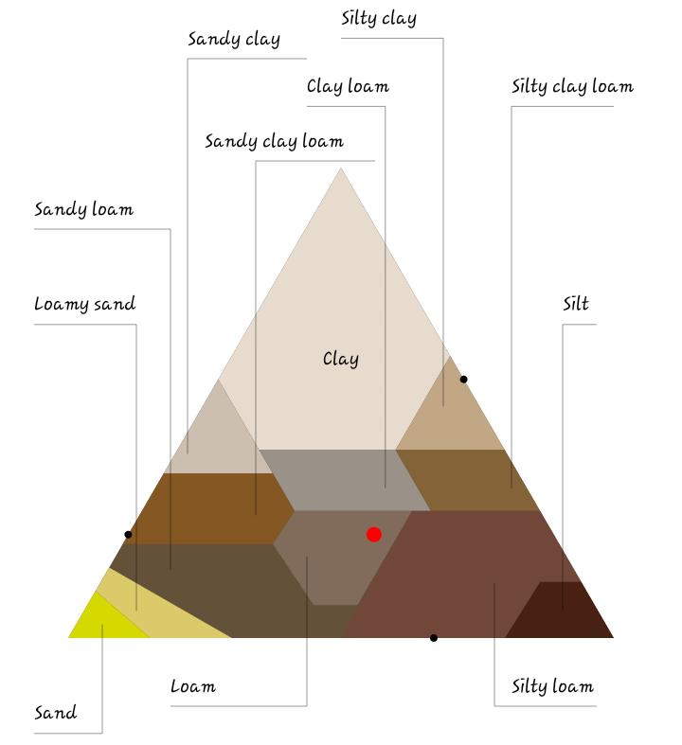

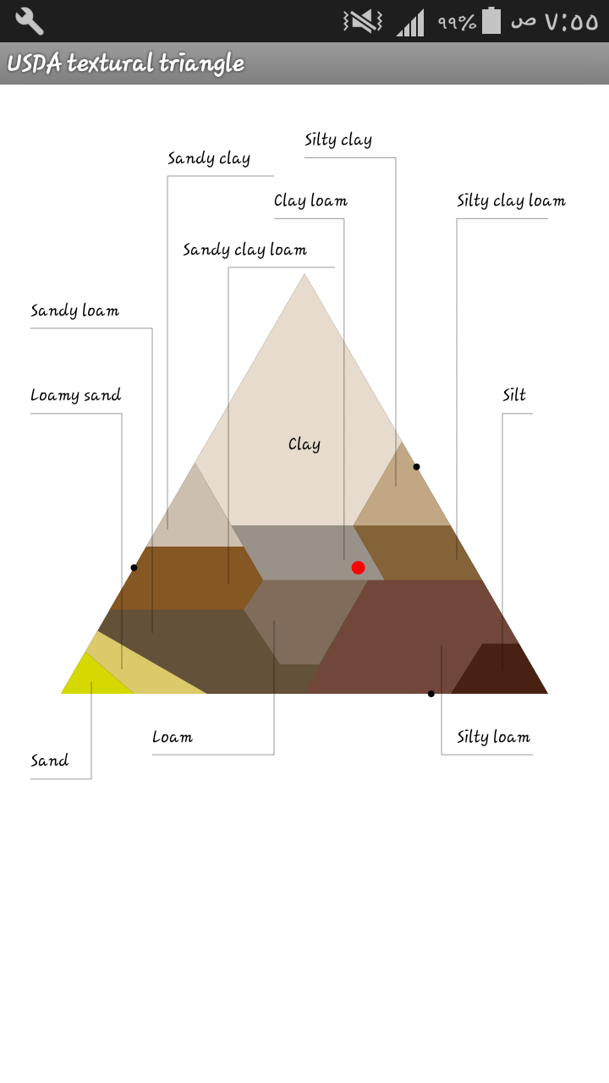

 |  |  |  |  |  |  |  | ر





 |  |  |  |  |  |  | ر

الجسر | التويثة | المدائن | العزيزية | النعمانية | سدة الكوت | شيخ سعد

